2024_03_data
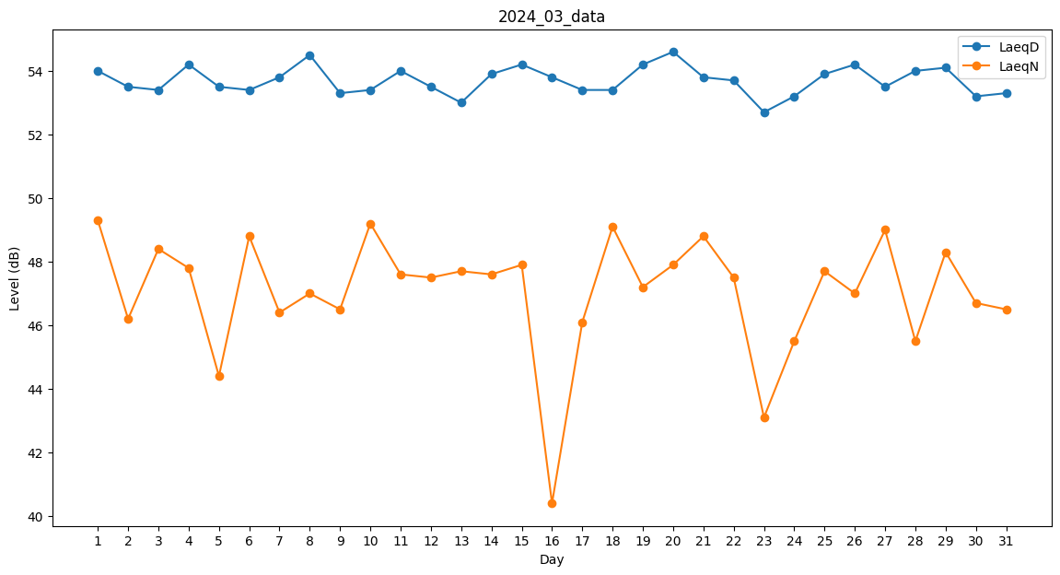
Day | LaeqD | LaeqN
1 | 54 | 49.3
2 | 53.5 | 46.2
3 | 53.4 | 48.4
4 | 54.2 | 47.8
5 | 53.5 | 44.4
6 | 53.4 | 48.8
7 | 53.8 | 46.4
8 | 54.5 | 47
9 | 53.3 | 46.5
10 | 53.4 | 49.2
11 | 54 | 47.6
12 | 53.5 | 47.5
13 | 53 | 47.7
14 | 53.9 | 47.6
15 | 54.2 | 47.9
16 | 53.8 | 40.4
17 | 53.4 | 46.1
18 | 53.4 | 49.1
19 | 54.2 | 47.2
20 | 54.6 | 47.9
21 | 53.8 | 48.8
22 | 53.7 | 47.5
23 | 52.7 | 43.1
24 | 53.2 | 45.5
25 | 53.9 | 47.7
26 | 54.2 | 47
27 | 53.5 | 49
28 | 54 | 45.5
29 | 54.1 | 48.3
30 | 53.2 | 46.7
31 | 53.3 | 46.5

